Лист1
Фотография | Наименование | Состав | Размер | Базовая цена | Заказ | Сумма
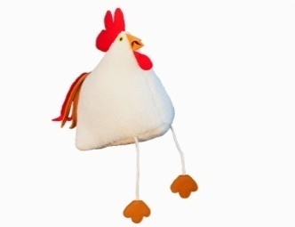 | Подушка Петушок | 100% шерсть, наполнитель - полиэфирное волокно |  | 550 |  | 0
 | Подушка Курочка меховая | 100% шерсть, наполнитель - полиэфирное волокно |  | 490 |  | 0
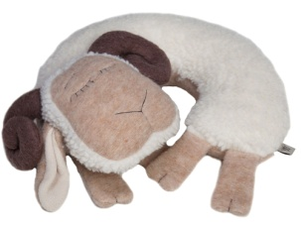 | Подушка рогалик | ворс-100% шерсть, наполнитель - полиэфирное волокно |  | 830 |  | 0
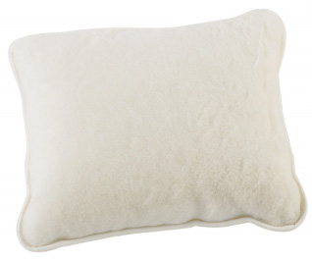 | Подушка белая | ворс-100% шерсть; наполнитель - полиэфирное волокно. | 40*45 | 473 |  | 0
 | Наволочка белая |  | 50*70 | 590 |  | 0
 | Наполнитель |  | 50*70 | 368 |  | 0
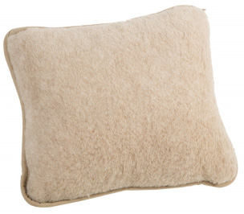 | Наволочка бежевая | ворс-100% шерсть; наполнитель - полиэфирное волокно. | 50*70 | 620 |  | 0

 | Наполнитель |  | 50*70 | 368 |  | 0
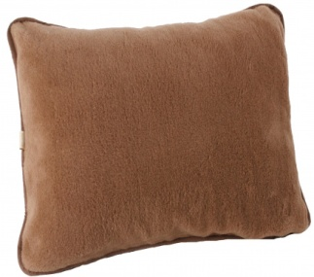 | Подушка Верблюд коричневый/бежевый | ворс-100% шерсть; наполнитель - полиэфирное волокно. | 40*45 | 998 |  | 0
 | Наволочка Верблюд |  | 40*70 | 1,575 |  | 0
 |  |  | 50*70 | 1,785 |  | 0
 | Наполнитель |  | 50*70 | 368 |  | 0
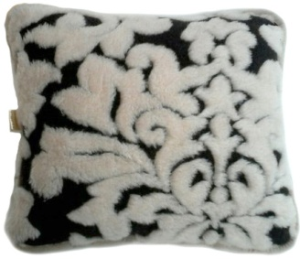 | Наволочка Венеция шоколад | ворс-100% шерсть; наполнитель - полиэфирное волокно. | 50*70 | 1,208 |  | 0

 | Наполнитель |  | 50*70 | 368 |  | 0
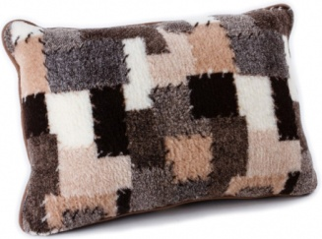 | Наволочка Пэчворк | ворс-100% шерсть; наполнитель - полиэфирное волокно. | 50*70 | 940 |  | 0
 | Наполнитель |  | 50*70 | 368 |  | 0
 | Подушка Квилт | верх-20% шерсть, 80% ПЭ, наполнитель полиэфирное волокно | 40*45 | 420 |  | 0
 | Подушка Квилт |  | 50*70 | 914 |  | 0
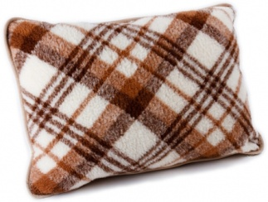 | Подушка Клетка | ворс-100% шерсть, наполнитель - полиэфирное волокно. | 50*70 | 1,019 |  | 0
 | Подушка Woolhouse | ворс-100% шерсть, наполнитель - полиэфирное волокно. | 20*40 | 284 |  | 0
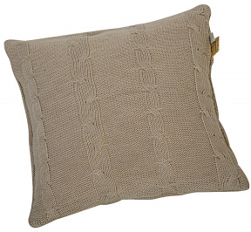 | Подушка трикотаж бежевый | 100% шерсть, наполнитель - 100% ПЭ. | 40*40 | 515 |  | 0
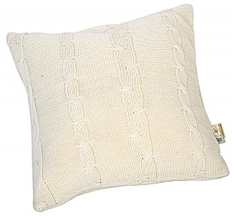 | Подушка трикотаж белый | 100% шерсть, наполнитель - 100% ПЭ. | 40*40 | 515 |  | 0
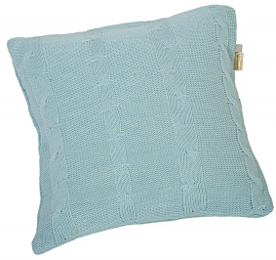 | Подушка трикотаж голубой | 100% шерсть, наполнитель - 100% ПЭ. | 40*40 | 515 |  | 0
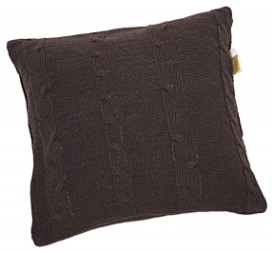 | Подушка трикотаж коричневый | 100% шерсть, наполнитель - 100% ПЭ. | 40*40 | 515 |  | 0
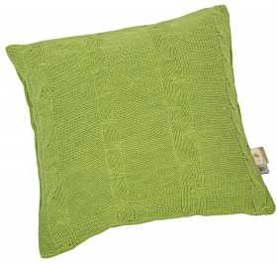 | Подушка трикотаж салатовый | 100% шерсть, наполнитель - 100% ПЭ. | 40*40 | 515 |  | 0
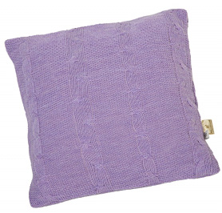 | Подушка трикотаж сирень | 100% шерсть, наполнитель - 100% ПЭ. | 40*40 | 515 |  | 0
 | Подушка рогалик бежевый | ворс-100% шерсть, наполнитель - полиэфирное волокно. |  | 630 |  | 0
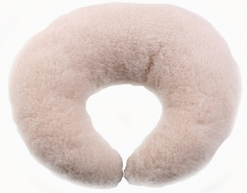 | Подушка рогалик верблюд | ворс-100% шерсть, наполнитель - полиэфирное волокно. |  | 1,155 |  | 0
 | Подушка косточка Верблюд бежевый | ворс-100% шерсть, наполнитель - полиэфирное волокно. |  | 1,260 |  | 0
 | Подушка косточка Верблюд коричневый | ворс-100% шерсть, наполнитель - полиэфирное волокно. |  | 1,260 |  | 0
 | Подушка валик круглый бежевый | ворс-100% шерсть, наполнитель - полиэфирное волокно. | 15*40 | 651 |  | 0
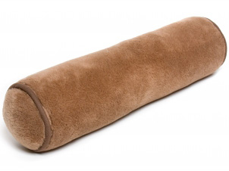 | Подушка валик верблюд круглый коричневый | ворс-100% шерсть, наполнитель - полиэфирное волокно. | 15*40 | 1,155 |  | 0
 |  |  | 15*50 | 1,155 |  | 0
 |  |  | 15*60 | 1,260 |  | 0
 | Подушка валик верблюд круглый бежевый | ворс-100% шерсть, наполнитель - полиэфирное волокно. | 15*40 | 1,155 |  | 0
 |  |  | 15*50 | 1,155 |  | 0
 | Подушка мемориформ 67*43*12 | верх- 100% хлопок, наполнитель ППУ | 67*43*12 | 1,465 |  | 0
 | Подушка мемориформ рогалик | верх- 100% хлопок, наолнитель ППУ
Общий заказ |  |  |  |  |  | 0

